Sheet1
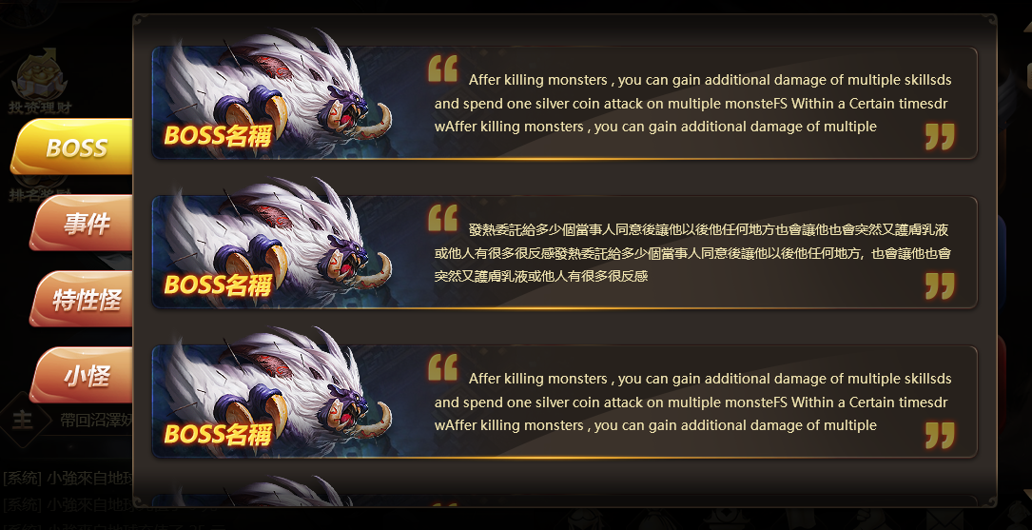

 |  | 内容 | 读的字段
 |  | 底图 | icon_id | 图片id
 |  | BOSS名称 | 程序处理
 |  | 描述 | desc | 描述

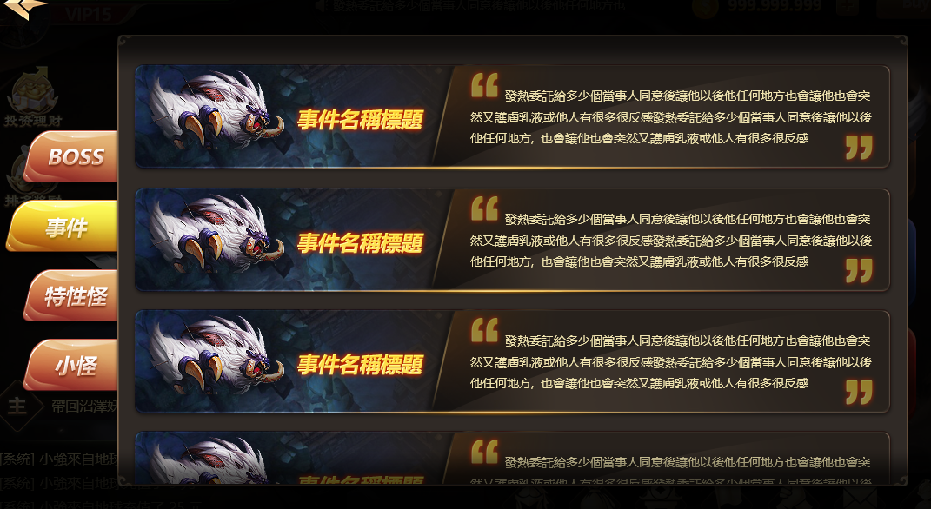

 |  | 内容 | 读的字段
 |  | 底图 | icon_id | 图片id
 |  | 事件名称 | 程序处理
 |  | 描述 | desc | 描述

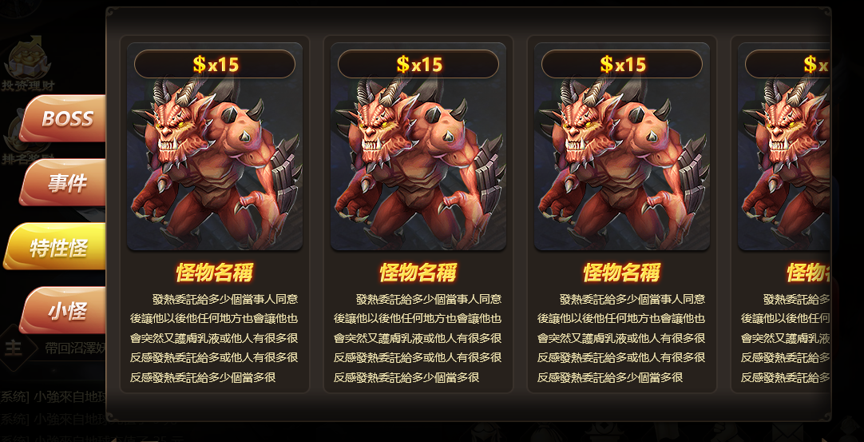

 |  | 内容 | 读的字段
 |  | 倍率内容 | reward_per | 倍率范围
 |  | 怪物样子连同背景 | icon_id | 图片id
 |  | 名称 | 程序处理
 |  | 描述 | desc | 描述

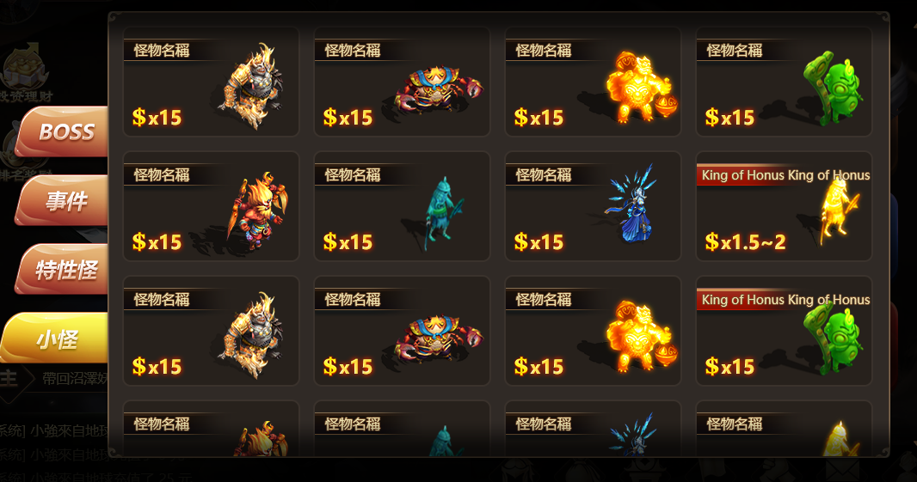
 |  | 内容 | 读的字段
 |  | 名称 | name | 名称
 |  | 怪物样子 | icon_id | 图片id
 |  | 倍率内容 | reward_per | 倍率范围

12 | 120_1800
11 | 80_1200
10 | 72_1080
9 | 60_900
8 | 48_720
7 | 40_600
6 | 36_540
5 | 32_480
4 | 28_420
3 | 24_360
2 | 20_300
1 | 16_240

Sheet2
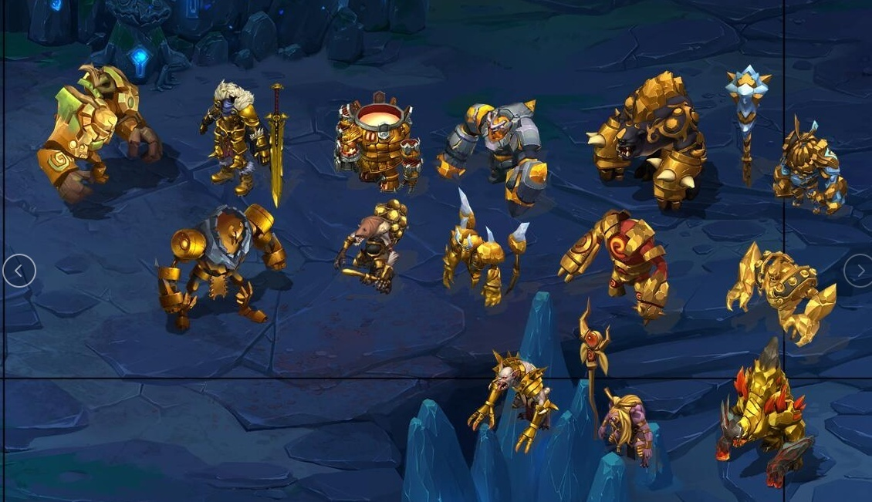
 |  |  | 3205400
10000 | 48 | 9400 | 3214800
 | 16 | 3000 | 3217800 | 66
 | 1 | 0 | 3217800
 | 3 | 400 | 3218200
 | 18 | 3400 | 3221600
 | -16107 | -3221600
 | 1 | 0
 | 1 | 0
 | 1 | 0
 | 1 | 0
 | 1 | 0
 | 1 | 0
 | 1 | 0
 | 1 | 0
 | 1 | 0
 | 1 | 0
 | 1 | 0
 | 1 | 0
 | 1 | 0

 | 1 | 1
 | 2 | 2
 | 4 | 3
 | 6 | 3
 | 3 | 2
 | 6 | 3

